关系图
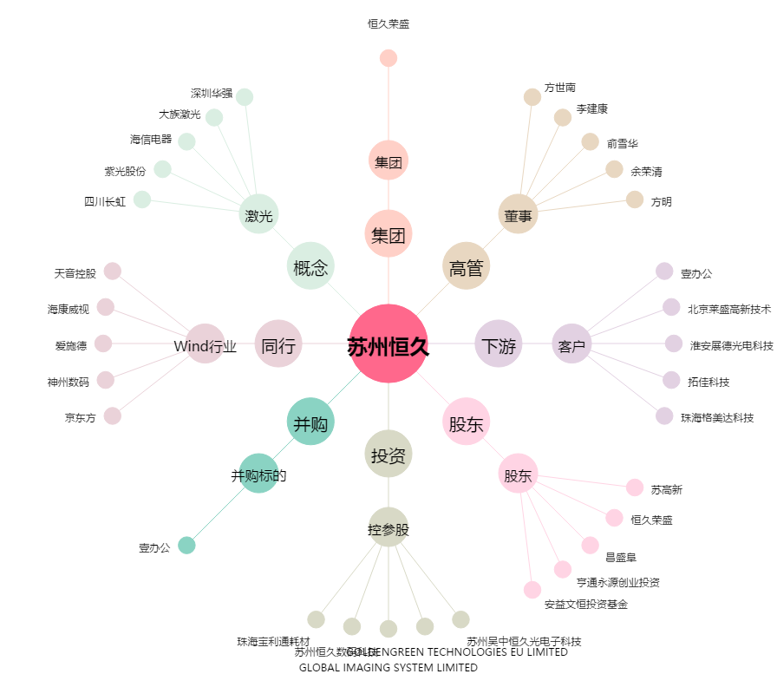
苏州恒久[002808.SZ] - 关系概览图

